領収書整理帳
（参考）
領 収 書 整 理 帳
 |  | 集落協定名 ： | 中山間〇〇集落協定

 | ※添付する領収書には番号をつけて下さい。
 | ※金銭出納簿の領収書番号と合致させて下さい。

 | 領収書の原本は、組織で保管して下さい

 | 予め組織で写しを取って下さい。窓口では出来兼ねます。

 | 整理帳に貼った領収書をコピー、或いは整理帳に領収書のコピーを貼付け
 | て下さい。ただ、領収書が重なったり、折れたりして見えない箇所が出ない
 | ようにご注意願います。

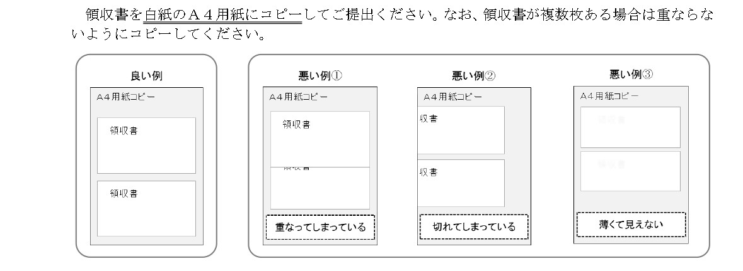

別紙8
 |  |  |  |  |  |  | （ 別紙様式８ ）
 |  | 環境負荷低減のチェックシート（集落協定向け）

 | 申請時 （します） | （１）適正な施肥 | 報告時 （しました） |  | 申請時 （します） | （５）廃棄物の発生抑制、 適正な循環的な利用及び適正な処分 | 報告時 （しました）

① | ☑ | ※共同取組活動で施肥を行う場合 肥料の適正な保管 （該当しない ） | ☑
 |  |  |  | ⑧ | ☑ | 共同取組活動を行う場合には、 プラ等廃棄物の削減に努め、適正に処理 | ☑

② | ☑ | ※共同取組活動で施肥を行う場合 肥料の使用状況等の記録・保存に努める （該当しない ） | ☑
 |  |  |  |  | 申請時 （します） | （６）生物多様性への悪影響の防止 | 報告時 （しました）

 |  |  |  | ⑨ | □ | ※共同取組活動で農薬を使った防除を行う場合 農薬の適正な使用・保管 （該当しない ） | □

 | 申請時 （します） | （２）適正な防除 | 報告時 （しました）

③ | □ | ※共同取組活動で農薬を使った防除を行う場合 農薬の適正な使用・保管 （該当しない ） | □ | ⑩ | □ | ※共同取組活動で農薬を使った防除を行う場合 農薬の使用状況等の記録・保存 （該当しない ） | □

④ | □ | ※共同取組活動で農薬を使った防除を行う場合 農薬の使用状況等の記録・保存 （該当しない ） | □ | ⑪ | ☑ | ※生物多様性への影響が想定される工事等を 実施する場合 生物多様性に配慮した事業実施に努める （該当しない ） | ☑

 | 申請時 （します） | （３）エネルギーの節減 | 報告時 （しました）
 |  |  |  |  | 申請時 （します） | （７）環境関係法令の遵守等 | 報告時 （しました）
⑤ | ☑ | ※共有資産として入手した50万円以上の農機等が ある場合 農機等の燃料の使用状況の記録・保存に努める （該当しない ） | ☑
 |  |  |  | ⑫ | ☑ | 「みどりの食料システム戦略」を理解し、適切な事業実施に努める | ☑

 |  |  |  | ⑬ | ☑ | 関係法令の遵守 | ☑
⑥ | ☑ | ※共有資産として入手した50万円以上の農機等が ある場合 省エネを意識し、不必要・非効率なエネルギー消費をしないよう努める （該当しない ） | ☑
 |  |  |  | ⑭ | ☑ | ※機械等を扱う事業者である場合 機械等の適切な整備と管理に努める （該当しない ） | ☑

 |  |  |  | ⑮ | ☑ | 正しい知識に基づく作業安全に努める | ☑

 | 申請時 （します） | （４）悪臭及び害虫の発生防止 | 報告時 （しました）

⑦ | ☑ | 共同取組活動を行う場合には、 悪臭・害虫の発生防止・低減に努める | ☑
資料３

注１ 申請時は「します」の□、報告時は「しました」の□にチェックしてください。☑
注２ 「※」の記載内容に該当しない場合は「（該当しない □）」にチェックしてください。☑ この場合、当該項目の申請時・報告時のチェックは不要です。

【選択肢】
活動記録で選択された取組番号から、区分、項目、取組を自動入力するための表 |  |  |  |  | 実施回数のカウント | ←活動記録に活動項目番号が入力された回数をカウントし、これをもとに実施状況報告書の「実施欄」の○、×を判定しています。
番号 | 支払区分 | 活動区分 |  | 活動項目
67 | 中山間直払 | - | - | 農地法面の見回り | 0
68 | 中山間直払 | - | - | 鳥獣被害防止対策 | 0
69 | 中山間直払 | - | - | 水路管理活動 | 1
70 | 中山間直払 | - | - | 農道管理活動 | 0
71 | 中山間直払 | - | - | 周辺林地の下草刈り | 1
72 | 中山間直払 | - | - | 景観作物作付け活動 | 0
73 | 中山間直払 | - | - | ネットワーク化活動計画の話合い | 0
74 | 中山間直払 | - | - | 総会 | 0
75 | 中山間直払 | - | - | 役員会 | 0
76 | 中山間直払 | - | - | 現地確認立会い | 0
77 | 中山間直払 | - | - | 市役所打合せ | 0
78 | 中山間直払 | - | - | 研修 | 0
79 | 中山間直払 | - | - | その他 | 0
80 | 中山間直払 | - | - | ※適宜【選択肢】シートに項目を追加ください | 0
 |  | この線より上に行を挿入してください。
活動記録に独自の活動項目を選択できるようにする場合は、黒い線より上に行挿入し、F列～J列に100番以降の番号、項目名等を追加してください。

